01-ビルド方法
1.ビルド方法
 | ※プロジェクトのパスに日本語が含まれているとエラーとなります。

 | 1－１.ビルドバリアントの設定
 |  | ① ビルドバリアントの表示
 |  |  | 画面の左下辺りにあるBuild Variantsをクリックします。

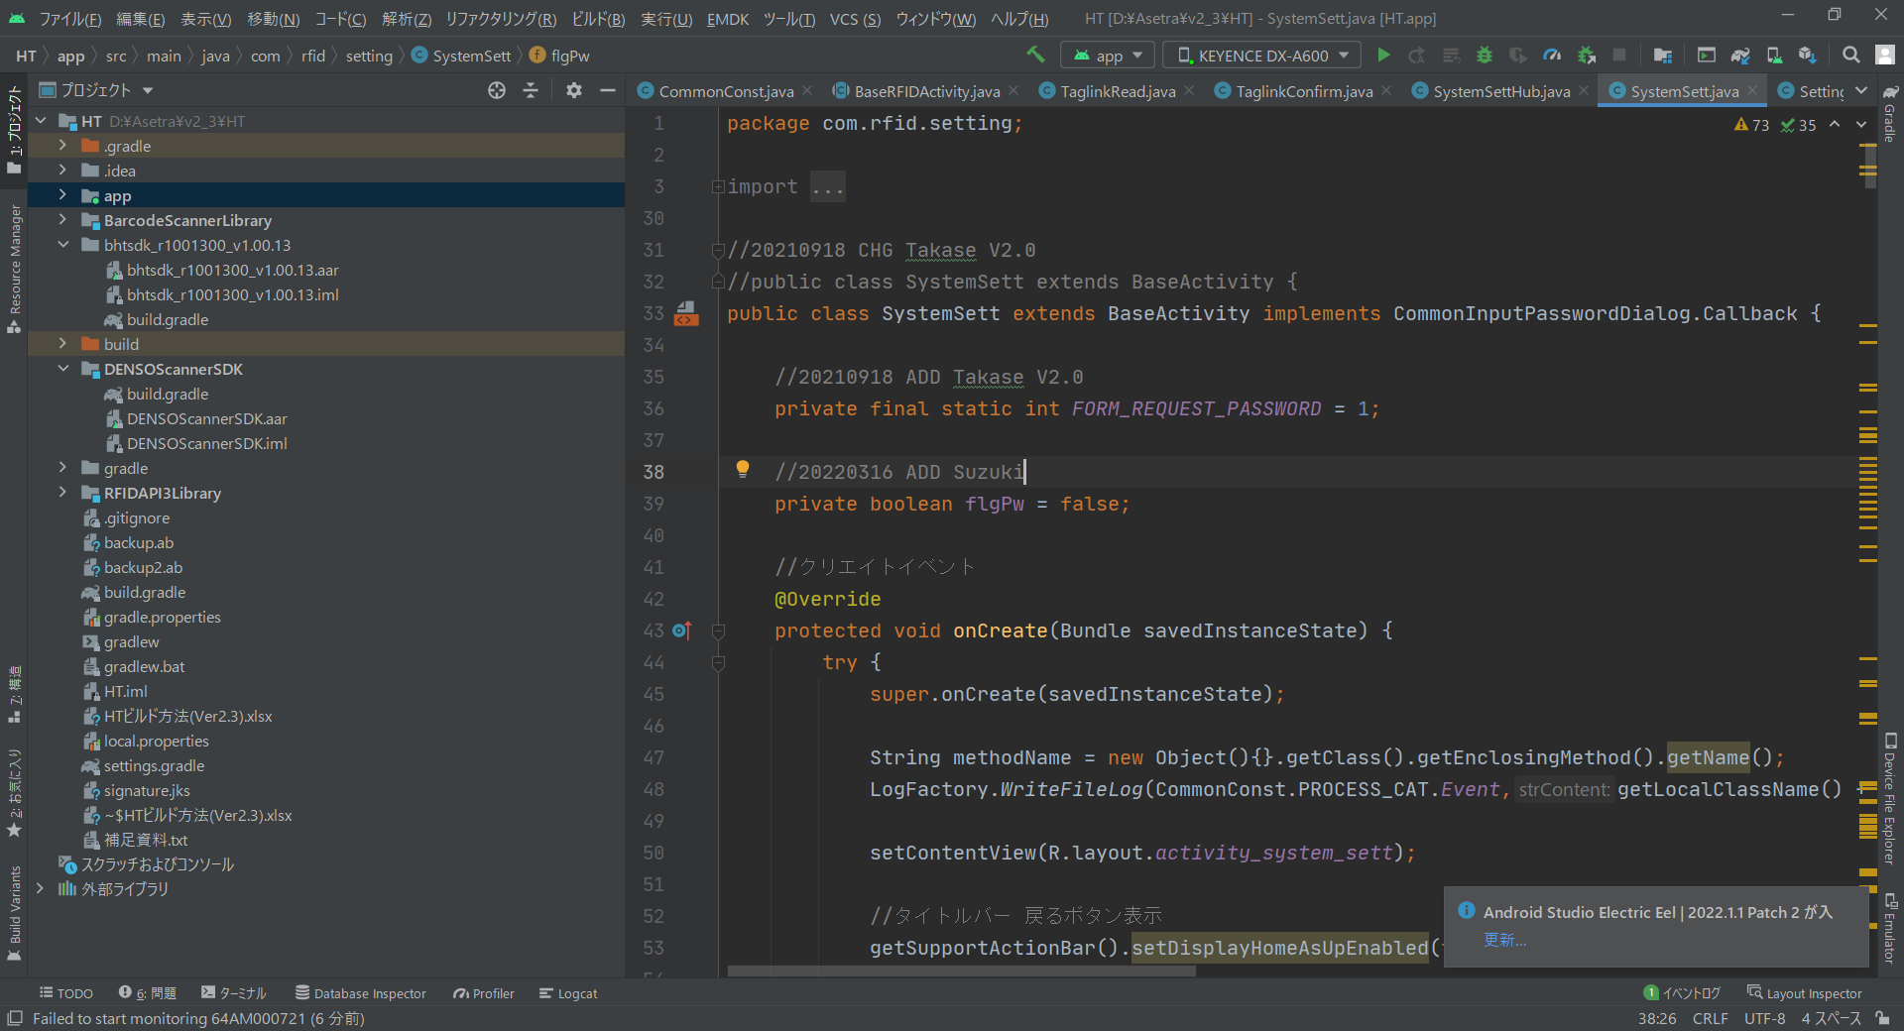

 |  | ② Active Build Variantの選択

 |  | ③ 対象のビルドバリアント選択する
 |  |  | ※「ビルドバリアント」シートを参照

02-APK作成方法
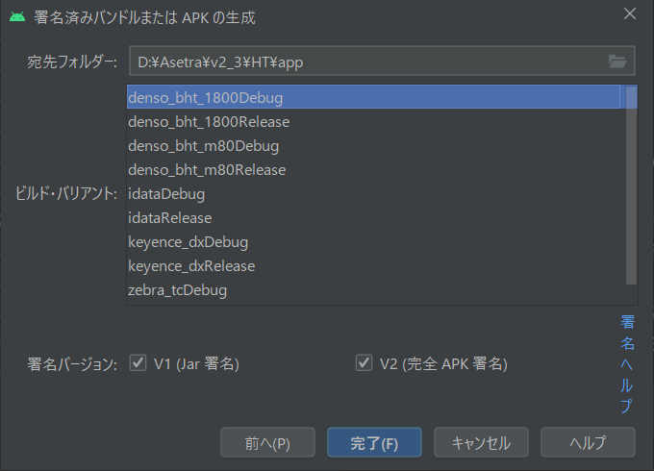
2.APK作成方法
 | ※プロジェクトのパスに日本語が含まれているとエラーとなります。

 | ２－１.準備
 |  | ①build.gradle
 |  |  | バージョンアップをする場合は、以下を修正する。
 |  |  | versionCode 20 |  | ←内部バージョン
 |  |  | versionName "2.0.0.0" |  | ←画面に表示するバージョン

 |  | ②DatabaseHelper.java
 |  |  | データーベースの修正をした場合、DBバージョンを+1アップする。
 |  |  | DBバージョンを上げると、インストール時にDBが再作成される。
 |  |  | /* データベースのバージョン */
 |  |  | private final static int DB_VER = 4;

 | ２－２.リリース用APKファイル作成

 |  | ①[ビルド]－[署名済みバンドル/APK生成]を選択

 |  | ②[APK]を選択して[次へ]をクリックする
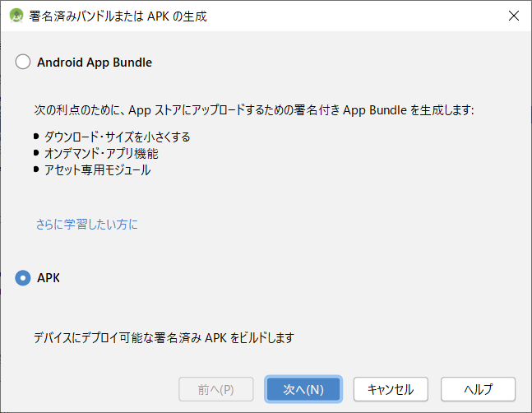

 |  | ③以下の情報を入力する。

 |  |  | キー保管パス | (root)\signature.jks
 |  |  | キー保管パスワード | RFIDInventoryHT
 |  |  | キー・エイリアス | Key0
 |  |  | 鍵パスワード | RFIDInventoryHT
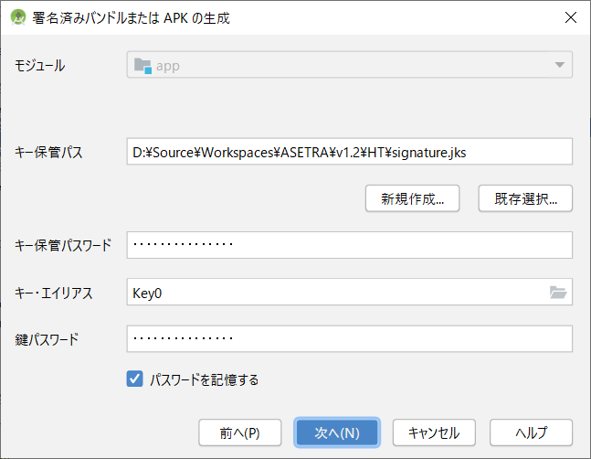

 |  | ④ | 出力先を指定し[完了]をクリックすると、指定場所にAPKファイルが作成される。

 |  |  | 署名バージョン V1、V2共にチェックする。

